Karte
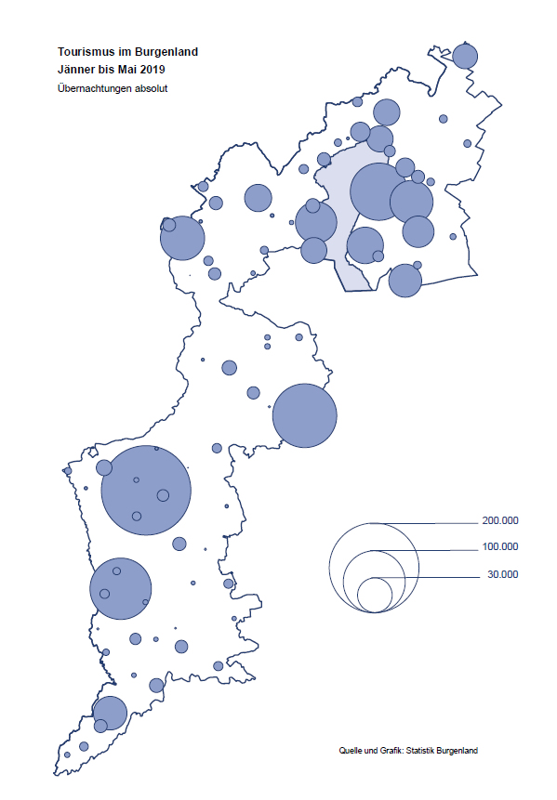

Bgld
Ankünfte nach Unterkunftsart |  |  |  |  |  |  |  | Übernachtungen nach Unterkunftsart |  |  |  |  |  |  |  | Daten für Grafik 2:
Mai 2019 |  |  |  |  |  |  |  | Mai 2019 |  |  |  |  |  |  |  |  | Monat | 2019 | 2018 | Ø 2008-2018 | 2018 | 2017 | 2016 | 2015 | 2014 | 2013 | 2012 | 2011 | 2010 | 2009 | 2008

Unterkunftsart | Ankünfte |  |  |  |  |  |  | Unterkunftsart | Übernachtungen |  |  |  |  |  |  |  |  | 974,644 | 3,050,564 | 2,942,791 | 3,050,564 | 3,092,657 | 3,084,025 | 2,914,691 | 2,912,637 | 2,853,243 | 2,938,655 | 2,933,357 | 2,911,034 | 2,866,984 | 2,812,852
 | Inländer |  | Ausländer |  | insgesamt |  |  |  | Inländer |  | Ausländer |  | insgesamt
 | 2018 | 2019 | 2018 | 2019 | 2018 | 2019 | % |  | 2018 | 2019 | 2018 | 2019 | 2018 | 2019 | % | Jänner | 1 | 142,561 | 145,246 | 133,615 | 145,246 | 145,386 | 144,674 | 134,038 | 133,981 | 132,179 | 136,230 | 128,519 | 131,684 | 122,258 | 115,574
 |  |  |  |  |  |  |  |  |  |  |  |  |  |  |  | Feber | 2 | 140,588 | 142,295 | 135,302 | 142,295 | 142,728 | 145,581 | 135,782 | 142,631 | 131,305 | 135,387 | 132,050 | 130,518 | 123,475 | 126,575
Burgenland | 87,294 | 84,518 | 22,659 | 21,155 | 109,953 | 105,673 | -3.9% | Burgenland | 230,578 | 219,348 | 75,910 | 64,068 | 306,488 | 283,416 | -7.5% | März | 3 | 163,253 | 168,732 | 153,629 | 168,732 | 155,317 | 173,021 | 148,988 | 147,200 | 164,265 | 148,907 | 139,865 | 155,416 | 138,932 | 149,276
Gewerbl. Beherbergungsbetrieb | 58,668 | 60,952 | 13,789 | 14,583 | 72,457 | 75,535 | 4.2% | Gewerbl. Beherbergungsbetrieb | 136,060 | 127,523 | 40,704 | 39,706 | 176,764 | 167,229 | -5.4% | April | 4 | 244,826 | 224,025 | 204,805 | 224,025 | 232,034 | 202,440 | 201,029 | 212,756 | 185,187 | 215,698 | 211,430 | 193,387 | 206,323 | 168,549
5/4-Stern | 35,389 | 36,225 | 7,391 | 8,218 | 42,780 | 44,443 | 3.9% | 5/4-Stern | 86,366 | 76,055 | 22,403 | 22,210 | 108,769 | 98,265 | -9.7% | Mai | 5 | 283,416 | 306,488 | 292,060 | 306,488 | 278,950 | 328,809 | 292,559 | 285,056 | 297,188 | 278,023 | 257,616 | 283,574 | 289,084 | 315,313
3-Stern | 18,766 | 20,421 | 5,171 | 5,538 | 23,937 | 25,959 | 8.4% | 3-Stern | 39,786 | 40,909 | 14,801 | 14,015 | 54,587 | 54,924 | 0.6% | Juni | 6 |  | 312,160 | 303,528 | 312,160 | 347,452 | 298,750 | 304,686 | 319,646 | 276,693 | 292,628 | 343,074 | 294,830 | 286,635 | 262,249
2/1-Stern | 4,513 | 4,306 | 1,227 | 827 | 5,740 | 5,133 | -10.6% | 2/1-Stern | 9,908 | 10,559 | 3,500 | 3,481 | 13,408 | 14,040 | 4.7% | Juli | 7 |  | 431,967 | 419,101 | 431,967 | 436,808 | 437,717 | 417,086 | 403,168 | 408,674 | 409,575 | 413,893 | 419,841 | 420,238 | 411,149
Privatquartier nicht auf Bauernhof | 3,688 | 3,275 | 1,363 | 1,220 | 5,051 | 4,495 | -11.0% | Privatquartier nicht auf Bauernhof | 7,986 | 7,010 | 4,633 | 3,621 | 12,619 | 10,631 | -15.8% | Aug | 8 |  | 486,508 | 504,986 | 486,508 | 503,565 | 510,434 | 483,048 | 494,104 | 488,499 | 519,743 | 517,405 | 525,560 | 512,657 | 513,324
Privatquartier auf Bauernhof | 2,004 | 1,740 | 808 | 633 | 2,812 | 2,373 | -15.6% | Privatquartier auf Bauernhof | 5,029 | 4,479 | 3,783 | 2,982 | 8,812 | 7,461 | -15.3% | Sept | 9 |  | 294,404 | 282,073 | 294,404 | 306,558 | 299,008 | 282,739 | 260,716 | 264,879 | 291,135 | 281,631 | 278,944 | 280,762 | 262,031
Campingplatz | 15,112 | 10,890 | 4,067 | 2,564 | 19,179 | 13,454 | -29.9% | Campingplatz | 39,733 | 26,800 | 14,410 | 8,128 | 54,143 | 34,928 | -35.5% | Okt | 10 |  | 217,367 | 210,252 | 217,367 | 218,450 | 217,470 | 203,272 | 206,019 | 203,858 | 211,959 | 211,883 | 214,636 | 205,217 | 202,645
Kurheim der Sozialvers.träger | 569 | 367 | 0 | 1 | 569 | 368 | -35.3% | Kurheim der Sozialvers.träger | 11,978 | 10,997 | 0 | 15 | 11,978 | 11,012 | -8.1% | Nov | 11 |  | 183,958 | 171,903 | 183,958 | 181,241 | 179,370 | 171,475 | 171,477 | 179,421 | 179,009 | 165,174 | 163,604 | 153,273 | 162,933
Private und öffentliche Kurheime | 1,110 | 2,086 | 3 | 6 | 1,113 | 2,092 | 88.0% | Private und öffentliche Kurheime | 15,097 | 29,082 | 20 | 64 | 15,117 | 29,146 | 92.8% | Dez | 12 |  | 137,414 | 131,535 | 137,414 | 144,168 | 146,751 | 139,989 | 135,883 | 121,095 | 120,361 | 130,817 | 119,040 | 128,130 | 123,234
Jugendherberge | 911 | 1,068 | 169 | 130 | 1,080 | 1,198 | 10.9% | Jugendherberge | 2,015 | 2,870 | 294 | 204 | 2,309 | 3,074 | 33.1%
Ferienwohnung, Ferienhaus | 4,281 | 3,187 | 2,064 | 1,725 | 6,345 | 4,912 | -22.6% | Ferienwohnung, Ferienhaus | 11,015 | 8,347 | 11,440 | 8,759 | 22,455 | 17,106 | -23.8% | Überschrift1: | Übernachtungen im Burgenland 2015
Sonstige Unterkunft | 951 | 953 | 396 | 293 | 1,347 | 1,246 | -7.5% | Sonstige Unterkunft | 1,665 | 2,240 | 626 | 589 | 2,291 | 2,829 | 23.5% | Überschrift2: | im Vergleich zu 2015 und Ø 2005-2015

Übernachtungen im Mai nach Unterkunftsarten
Übernachtungen nach Monaten
 | Ø 2008-2018 | 2018 | 2019
Jänner | 133,615 | 145,246 | 142,561
Feber | 135,302 | 142,295 | 140,588
März | 153,629 | 168,732 | 163,253
April | 204,805 | 224,025 | 244,826
Mai | 292,060 | 306,488 | 283,416
Juni | 303,528 | 312,160
Juli | 419,101 | 431,967
Aug | 504,986 | 486,508
Sept | 282,073 | 294,404
Okt | 210,252 | 217,367
Nov | 171,903 | 183,958
Dez | 131,535 | 137,414
 |  |  |  |  |  |  |  |  |  |  |  |  |  |  |  | Daten für Grafik 1:
 |  |  |  |  |  |  |  |  |  |  |  |  |  |  |  |  | 2019 | 2018
 |  |  |  |  |  |  |  |  |  |  |  |  |  |  |  | 5/4-Stern | 98,265 | 108,769
 |  |  |  |  |  |  |  |  |  |  |  |  |  |  |  | 3-Stern | 54,924 | 54,587
 |  |  |  |  |  |  |  |  |  |  |  |  |  |  |  | 2/1-Stern | 14,040 | 13,408
 |  |  |  |  |  |  |  |  |  |  |  |  |  |  |  | Privatquartier | 18,092 | 21,431
 |  |  |  |  |  |  |  |  |  |  |  |  |  |  |  | Campingplatz | 34,928 | 54,143
 |  |  |  |  |  |  |  |  |  |  |  |  |  |  |  | Kurheim, Erhol. | 40,158 | 27,095
 |  |  |  |  |  |  |  |  |  |  |  |  |  |  |  | Sonst. Unterk. | 23,009 | 27,055

 |  |  |  |  |  |  |  |  |  |  |  |  |  |  |  | Kontrolle | 283,416 | 306,488

6 |  |  |  |  |  |  |  |  | 7

Übernachtungen im Burgenland im November |  |  |  |  |  |  |  |  | Übernachtungen im Burgenland 2011
nach Unterkunftsarten |  |  |  |  |  |  |  |  | im Vergleich zu 2010 und Ø 2000-2010

Gemeinde20
Die 20 Gemeinden mit den meisten Übernachtungen
Mai 2019

Gemeinde | Ankünfte |  |  | Übernachtungen
 | 2018 | 2019 | % | 2018 | 2019 | %

Podersdorf am See | 21,815 | 18,128 | -16.9% | 60,230 | 48,249 | -19.9%
Bad Tatzmannsdorf | 8,306 | 9,063 | 9.1% | 43,171 | 42,870 | -0.7%
Lutzmannsburg | 7,542 | 8,290 | 9.9% | 16,689 | 17,734 | 6.3%
Illmitz | 5,869 | 5,150 | -12.3% | 20,109 | 17,517 | -12.9%
Rust | 7,543 | 6,415 | -15.0% | 19,091 | 15,867 | -16.9%
Stegersbach | 6,083 | 6,282 | 3.3% | 15,033 | 13,997 | -6.9%
Mörbisch am See | 4,839 | 4,031 | -16.7% | 13,203 | 11,006 | -16.6%
Bad Sauerbrunn | 1,226 | 1,240 | 1.1% | 10,139 | 10,475 | 3.3%
Frauenkirchen | 5,006 | 5,771 | 15.3% | 9,539 | 9,985 | 4.7%
Pamhagen | 2,162 | 1,691 | -21.8% | 8,893 | 8,189 | -7.9%
Sankt Andrä am Zicksee | 1,891 | 1,065 | -43.7% | 9,304 | 6,940 | -25.4%
Jennersdorf | 3,273 | 3,240 | -1.0% | 7,366 | 6,538 | -11.2%
Neusiedl am See | 3,151 | 2,881 | -8.6% | 6,730 | 6,135 | -8.8%
Eisenstadt | 3,092 | 3,309 | 7.0% | 5,182 | 5,742 | 10.8%
Parndorf | 2,849 | 3,741 | 31.3% | 3,875 | 4,966 | 28.2%
Jois | 1,920 | 1,711 | -10.9% | 4,047 | 4,383 | 8.3%
Kittsee | 216 | 214 | -0.9% | 3,176 | 3,322 | 4.6%
Purbach am Neusiedler See | 1,278 | 1,263 | -1.2% | 2,470 | 3,204 | 29.7%
Oggau am Neusiedler See | 1,632 | 983 | -39.8% | 4,909 | 2,842 | -42.1%
Gols | 1,396 | 1,622 | 16.2% | 3,661 | 2,711 | -25.9%

Die 10 Gemeinden mit den meisten Übernachtungen im Mai
 |  |  |  |  |  |  |  | Daten für Grafik: | 2018 | 2019 | 2018 | 2019
 |  |  |  |  |  |  | 1 | Podersdorf am See | 60,230 | 48,249 | 66.6 | 55.1
 |  |  |  |  |  |  | 2 | Bad Tatzmannsdorf | 43,171 | 42,870 | 47.8 | 49.0
 |  |  |  |  |  |  | 3 | Lutzmannsburg | 16,689 | 17,734 | 18.5 | 20.3
 |  |  |  |  |  |  | 4 | Illmitz | 20,109 | 17,517 | 22.2 | 20.0
 |  |  |  |  |  |  | 5 | Rust | 19,091 | 15,867 | 21.1 | 18.1
 |  |  |  |  |  |  | 6 | Stegersbach | 15,033 | 13,997 | 16.6 | 16.0
 |  |  |  |  |  |  | 7 | Mörbisch am See | 13,203 | 11,006 | 14.6 | 12.6
 |  |  |  |  |  |  | 8 | Bad Sauerbrunn | 10,139 | 10,475 | 11.2 | 12.0
 |  |  |  |  |  |  | 9 | Frauenkirchen | 9,539 | 9,985 | 10.6 | 11.4
 |  |  |  |  |  |  | 10 | Pamhagen | 8,893 | 8,189 | 9.8 | 9.4
 |  |  |  |  |  |  |  | restliche Gemeinden | 90,391 | 87,527 | 100.0 | 100.0

 |  |  |  |  |  |  |  | Insgesamt | 306,488 | 283,416

16

Karte InlAusl
